Planilha1
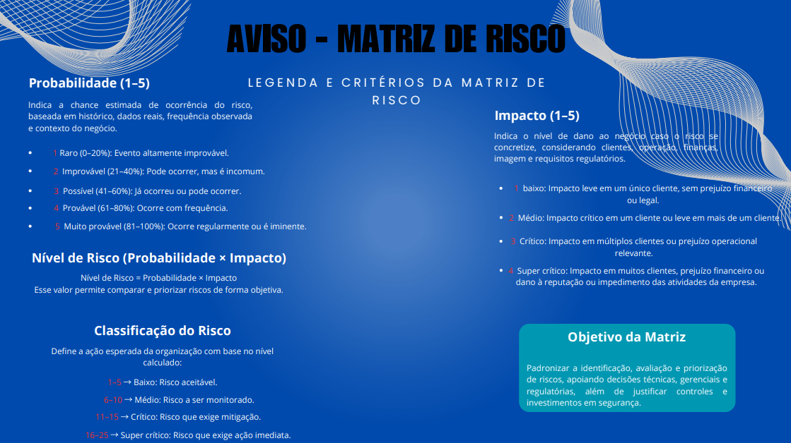

MATRIZ DE RISCO

ATLANTICA FINANCEIRA

 | ID | Área | Risco | Categoria | Probabilidade (1-5) | Impacto (1-5) | Nível de Risco (PxI) | Classificação ETP | Controles/Mitigação | Classificação GERAL
 | 1 | TI | Vazamento de dados financeiros | Segurança da Informação | 5 | 5 | 25 | Super crítico | Criptografia, DLP, MFA | Crítico
 | 2 | TI | Ataque ransomware | Cibernético | 4 | 5 | 20 | Super crítico | Backup offline, EDR, conscientização | Crítico
 | 3 | TI | Acesso indevido a sistemas | Controle de Acesso | 3 | 5 | 15 | Crítico | IAM, MFA, revisão periódica | Super crítico
 | 4 | TI | Shadow IT | Governança | 3 | 4 | 12 | Crítico | Bloqueio, política e conscientização | Médio
 | 5 | Operacional | Erro humano em transações | Operacional | 3 | 4 | 12 | Crítico | Dupla checagem, segregação de funções | Médio
 | 6 | Financeiro | Fraude interna | Fraude | 2 | 5 | 10 | Médio | Auditoria, segregação de funções | Crítico
 | 7 | Financeiro | Fraude externa | Fraude | 4 | 5 | 20 | Super crítico | Monitoramento, antifraude | Crítico
 | 8 | Compliance | Não conformidade com LGPD | Legal/Regulatório | 3 | 5 | 15 | Crítico | Governança de dados, DPO | Crítico
 | 9 | Compliance | Não conformidade BACEN | Regulatório | 2 | 5 | 10 | Médio | Compliance contínuo | Crítico
 | 10 | RH | Engenharia social / Phishing | Humano | 4 | 4 | 16 | Super crítico | Treinamentos e simulações | Super crítico
 | 11 | Infraestrutura | Indisponibilidade de sistemas | Continuidade | 3 | 5 | 15 | Crítico | Alta disponibilidade, DRP | Super crítico
 | 12 | Infraestrutura | Falha de backup | Continuidade | 2 | 5 | 10 | Médio | Testes periódicos | Médio
 | 13 | Jurídico | Quebra de sigilo bancário | Legal | 2 | 5 | 10 | Médio | Controles de acesso | Crítico
 | 14 | Terceiros | Vazamento por fornecedor | Terceiros | 3 | 5 | 15 | Crítico | Due diligence, contratos | Super crítico
 | 15 | Físico | Acesso físico não autorizado | Segurança Física | 2 | 4 | 8 | Médio | Controle de acesso físico | Médio

